ACTIVIDAD 10
 |  | ACTIVIDAD APLICATIVA N° 10
Contabilidad de Sectores Económicos | NIC 40 – Propiedades de inversión
Transferencia de un inmueble de uso propio (NIC 16) a propiedad de inversión

CASO 1 – PERUANITO SAC (Modelo del costo)
Local en Ventanilla adquirido en ene-2025 para uso como almacén. En nov-2025 se trasladan a San Juan de Lurigancho y deciden alquilarlo el año siguiente, por lo que el inmueble se reclasifica a propiedad de inversión. Al no existir mercado inmobiliario activo, se mide bajo el modelo del costo según tasación del perito.
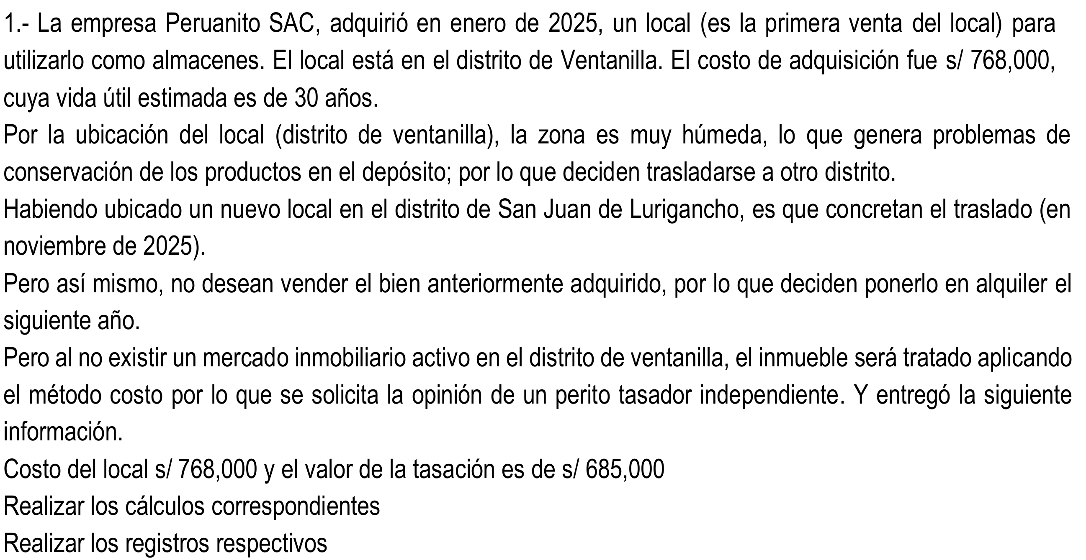
DATOS
Costo del local (ene-2025) |  |  | S/768,000.00
Valor de tasación (dic-2025) |  |  | S/685,000.00
Vida útil estimada |  |  | 30 años
Distrito |  |  | Ventanilla
Modelo de medición |  |  | Costo

CÁLCULO DE LA DESVALORIZACIÓN
Depreciación del período 2025 |  |  | 25,600.00
Costo de adquisición |  |  | 768,000.00
(-) Depreciación del período |  |  | -25,600.00
(=) Valor neto en libros |  |  | 742,400.00
(-) Valor de tasación |  |  | -685,000.00
(=) Disminución del valor |  |  | 57,400.00

DESARROLLO – LIBRO DIARIO
Asiento | Fecha | Glosa / Descripción |  | Cuenta | Debe | Haber
1 | Jan-25 | Reconocimiento de la compra del local |  | 33211 | 768,000.00
 |  |  |  | 40111 | 138,240.00
 |  | x) Por la adquisición del inmueble (almacén) |  | 4654 |  | 906,240.00
2 | Dec-25 | Depreciación del período 2025 |  | 6814 | 25,600.00
 |  | x) 768,000 / 30 años |  | 39521 |  | 25,600.00
3 | Dec-25 | Destino del gasto – depreciación |  | 94 | 25,600.00
 |  |  |  | 79 |  | 25,600.00
4 | Dec-25 | Medición posterior – traslado a inversión inmobiliaria |  | 31211 | 768,000.00
 |  | x) Reclasificación del inmueble (33 a 31.2) |  | 33211 |  | 768,000.00
5 | Dec-25 | Traslado de la depreciación acumulada |  | 39521 | 25,600.00
 |  | x) Reclasificación de la depreciación (39.5 a 39.1) |  | 3911 |  | 25,600.00
6 | Dec-25 | Reconocimiento de la desvalorización |  | 68812 | 57,400.00
 |  | x) Valor neto 742,400 - tasación 685,000 |  | 36121 |  | 57,400.00
7 | Dec-25 | Destino del gasto – desvalorización |  | 94 | 57,400.00
 |  |  |  | 78 |  | 57,400.00

CASO 2 – LOS ANDES SAC (Modelo del valor razonable)
Local en Miraflores adquirido en ene-2025 como almacén principal. Los socios se trasladan a Santa Anita y deciden manejar el inmueble como inversión. Como existe mercado inmobiliario activo, se mide bajo el modelo del valor razonable al cierre del ejercicio 2025.
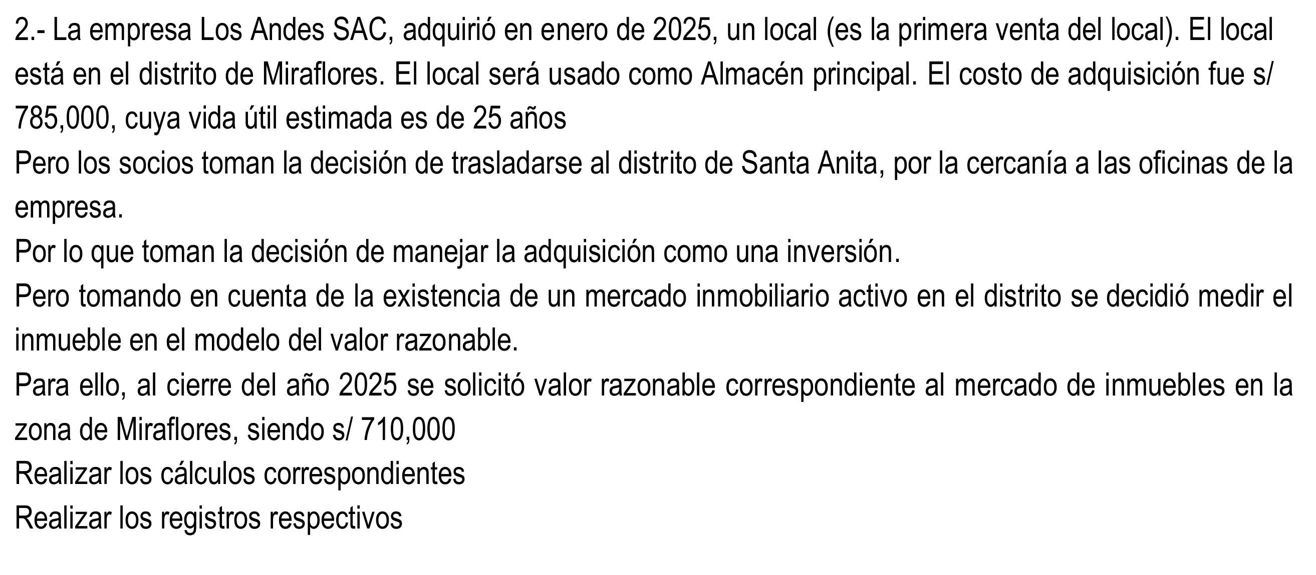
DATOS
Costo del local (ene-2025) |  |  | S/785,000.00
Valor razonable (dic-2025) |  |  | S/710,000.00
Vida útil estimada |  |  | 25 años
Distrito |  |  | Miraflores
Modelo de medición |  |  | Valor razonable

CÁLCULO DE LA DESVALORIZACIÓN
Depreciación del período 2025 |  |  | 31,400.00
Costo de adquisición |  |  | 785,000.00
(-) Depreciación del período |  |  | -31,400.00
(=) Valor neto en libros |  |  | 753,600.00
(-) Valor razonable |  |  | -710,000.00
(=) Disminución del valor |  |  | 43,600.00

DESARROLLO – LIBRO DIARIO
Asiento | Fecha | Glosa / Descripción |  | Cuenta | Debe | Haber
1 | Jan-25 | Reconocimiento de la compra del local |  | 33211 | 785,000.00
 |  |  |  | 40111 | 141,300.00
 |  | x) Por la adquisición del inmueble (almacén) |  | 4654 |  | 926,300.00
2 | Dec-25 | Depreciación del período 2025 |  | 6814 | 31,400.00
 |  | x) 785,000 / 25 años |  | 39521 |  | 31,400.00
3 | Dec-25 | Destino del gasto – depreciación |  | 94 | 31,400.00
 |  |  |  | 79 |  | 31,400.00
4 | Dec-25 | Medición posterior – traslado a inversión inmobiliaria |  | 31211 | 753,600.00
 |  | x) Reversión de la depreciación acumulada |  | 39521 | 31,400.00
 |  | x) Baja del inmueble en uso propio (33) |  | 33211 |  | 785,000.00
5 | Dec-25 | Reconocimiento de la pérdida por valor razonable |  | 6621 | 43,600.00
 |  | x) Valor neto 753,600 - V. razonable 710,000 |  | 31211 |  | 43,600.00
Nota: la cuenta 66 (medición a valor razonable) no tiene destino; afecta directamente el resultado del ejercicio.

CASO 3 – LIMA SA (Reclasificación de uso propio a inversión)
Edificio que era la sede de la empresa (terreno 10% + edificación 90%). En 2025 se cambian de edificio y alquilan el antiguo para generar ingresos, por lo que se reclasifica a propiedad de inversión arrastrando su depreciación acumulada. Al no contar con tasación ni valor razonable, la transferencia se realiza al valor en libros (NIC 40, párrafo 59).

DATOS Y CÁLCULOS
Precio de adquisición del edificio |  |  | S/1,000,000.00
Terreno (10%) |  |  | S/100,000.00
Edificación (90%) |  |  | S/900,000.00
Depreciación acumulada |  |  | S/300,000.00
(=) Valor neto en libros |  |  | S/700,000.00

DESARROLLO – LIBRO DIARIO
Asiento | Fecha | Glosa / Descripción |  | Cuenta | Debe | Haber
1 | Dec-25 | Traslado del inmueble a inversión inmobiliaria |  | 31111 | 100,000.00
 |  | x) Terreno reclasificado (33.1 a 31.1) |  | 31211 | 900,000.00
 |  | x) Edificación reclasificada (33.2 a 31.2) |  | 33111 |  | 100,000.00
 |  |  |  | 33211 |  | 900,000.00
2 | Dec-25 | Traslado de la depreciación acumulada |  | 39521 | 300,000.00
 |  | x) Reclasificación de la depreciación (39.5 a 39.1) |  | 3911 |  | 300,000.00

Referencia de cuentas (PCGE)
33111 Terrenos · 33211 Edificaciones (inmueble de uso propio – NIC 16)
31111 Inversiones inmobiliarias – Terrenos · 31211 Inversiones inmobiliarias – Edificaciones (NIC 40)
39521 Deprec. acum. inmuebles, maq. y equipo – Edificaciones · 3911 Deprec. acum. inversiones inmobiliarias
36121 Desvalorización acum. inversiones inmobiliarias · 68812 Valuación – desvalorización inv. inmobiliarias
6814 Valuación – depreciación de edificaciones · 6621 Pérdida por medición de activos al valor razonable
4654 Cuentas por pagar diversas – inmuebles · 94 Gastos administrativos · 78 / 79 Destino del gasto

